المؤشرات الكلية

سوق العراق للاوراق المالية
جلسة الاثنين 2026/7/27 |  |  |  | تقرير أسعار الأسهم المتداولة لسوق العراق للأوراق المالية
الجلسة (130)
الاسهم المتداولة المدرجة و OTC |  |  | 1,045,622,271 |  |  | قيمة الأسهم المتداولة المدرجة و OTC |  | 1,730,999,430 |  |  | صفقات الشركات المدرجة وOTC | 1352
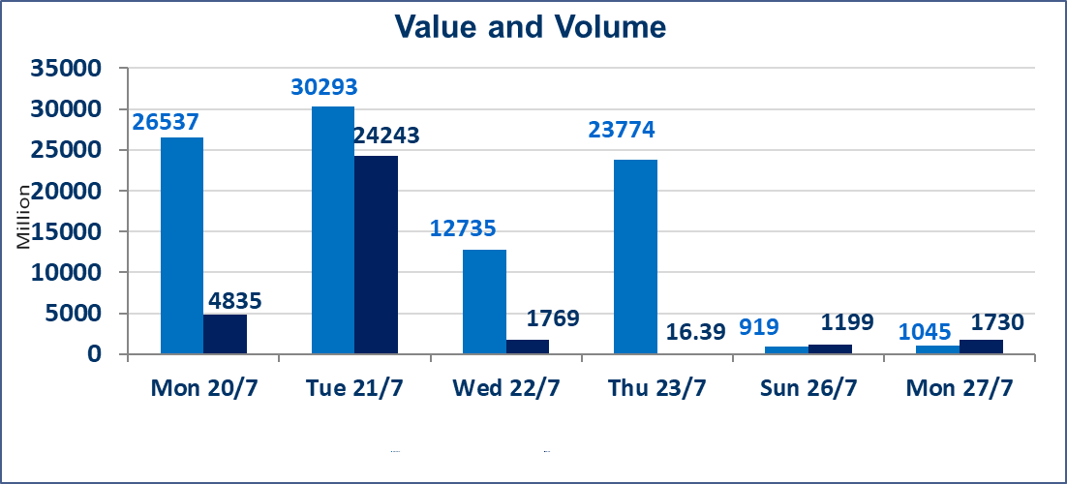
المؤشر60 ISX اليوم | 1056.33 |  | نقطة |  |  | المؤشر15 ISX اليوم | 1271.24 | نقطة
المؤشر 60 ISX السابق | 1048.75 |  | نقطة |  |  | المؤشر 15 ISX السابق | 1269.57 | نقطة
نسبة التغير | 0.72 |  | % |  |  | نسبة التغير | 0.13 | %
عدد النقاط | 7.58 |  | نقطة |  |  | عدد النقاط | 1.67 | نقطة

الشركات المدرجة | 103 | OTC | 17 | 120 |  | الشركات غير المتداولة المدرجة | 40 | OTC | 16 | 56
الشركات المتداولة | 48 | OTC | 1 | 49 |  | الشركات المرتفعة |  |  | 14
شركات الهيئة العامة |  |  |  | 6 |  | الشركات المنخفضة |  |  | 13
الموقوفة بقرار من هيأة الأوراق المالية |  |  |  | 9

 |  |  |  |  |  | 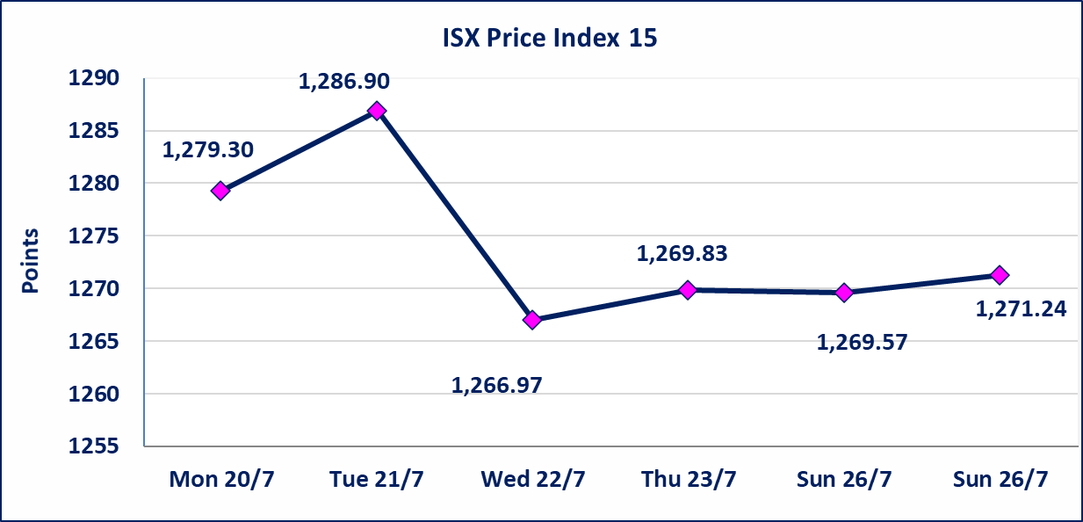

اسيا للتامين(NSIA) | تم البدء بعمليات ايداع شهادات اسهم المساهمين لشركة آسيا للتأمين إعتباراً من جلسة الاربعاء 2026/7/8 وسيتم اطلاق التداول إعتباراً من جلسة الاربعاء 2026/7/29 بعد ايداع 5% من رأس المال او بعد مرور (21) يوم من تاريخ بدء الايداع في منصة الشركات غير المدرجة ISX-OTC.
الشرق للتامين(NSHQ) | تم البدء بعمليات ايداع شهادات اسهم المساهمين لشركة الشرق للتأمين إعتباراً من جلسة الثلاثاء 2026/7/7 وسيتم اطلاق التداول إعتباراً من جلسة الثلاثاء 2026/7/28 بعد ايداع 5% من رأس المال او بعد مرور (21) يوم من تاريخ بدء الايداع في منصة الشركات غير المدرجة ISX-OTC.
بوابة اسيا للتامين(NBAT) | تم البدء بعمليات ايداع شهادات اسهم المساهمين لشركة بوابة آسيا للتأمين إعتباراً من جلسة الثلاثاء 2026/7/7 وسيتم اطلاق التداول إعتباراً من جلسة الثلاثاء 2026/7/28 بعد ايداع 5% من رأس المال او بعد مرور (21) يوم من تاريخ بدء الايداع في منصة الشركات غير المدرجة ISX-OTC.
الباتك للتامين(NGAT) | تم البدء بعمليات ايداع شهادات اسهم المساهمين لشركة الباتك للتأمين إعتباراً من جلسة الثلاثاء 2026/7/7 وسيتم اطلاق التداول إعتباراً من جلسة الثلاثاء 2026/7/28 بعد ايداع 5% من رأس المال او بعد مرور (21) يوم من تاريخ بدء الايداع في منصة الشركات غير المدرجة ISX-OTC.
اليم الازرق للتجارة العامة(SYAM) | تم البدء بعمليات ايداع شهادات اسهم المساهمين لشركة اليم الازرق للتجارة العامة إعتباراً من جلسة الاربعاء 2026/6/3.
الوطنية للصناعات الغذائية (INFF) | تم البدء بعمليات ايداع شهادات اسهم المساهمين لشركة الوطنية للصناعات الغذائية إعتباراً من جلسة الاحد 2026/5/24 وسيتم اطلاق التداول لحين اكمال انتهاء الاجراءات في مركز الايداع في منصة الشركات غير المدرجة ISX-OTC.
الحد الأعلى والادنى للتغير في السعر | نسبة التغير الحدود الدنيا للحركة السعرية للاسهم من (5% الى 10%) والحدود العليا من(10% الى 25%)في كافة المنصات ماعدا منصة OTC.
Web site : www.isx-iq.net E-mail : info-isx@isx-iq.net |  |  |  |  | 07834000034 - 07711211522 : ص . ب :3607 العلوية الهاتف |  |  |  |  |  | بغداد /الكرادة/ قرب المسرح الوطني /مجاور مصرف الخليج التجاري

نسبة التغير
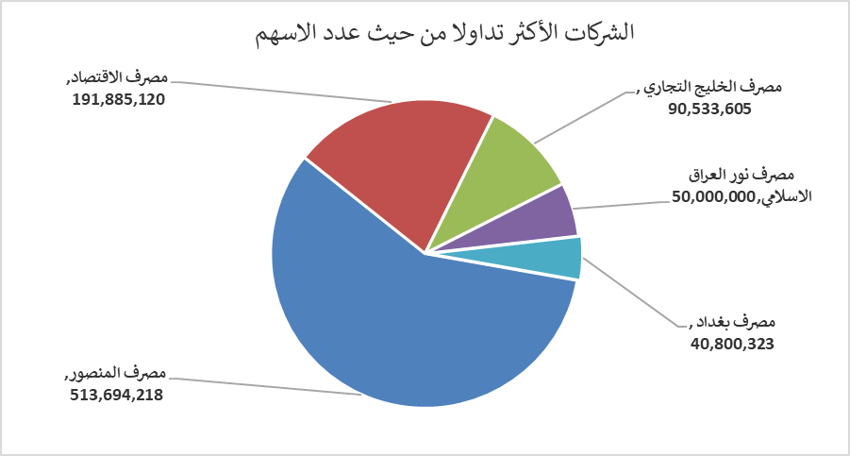
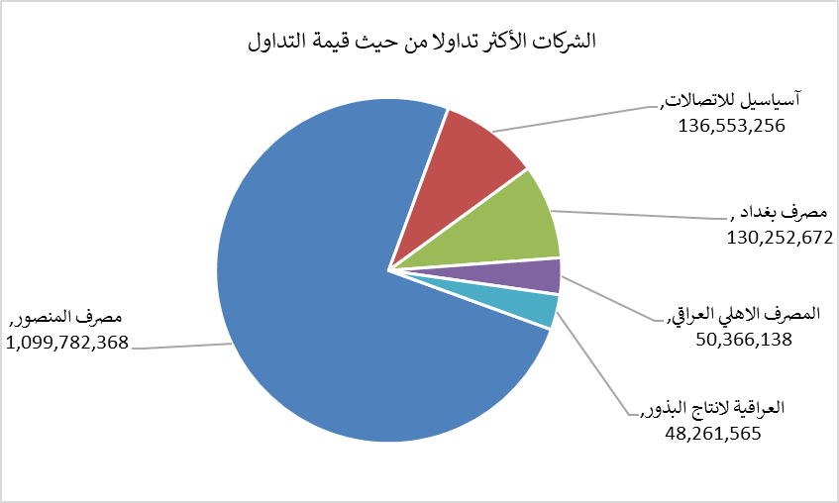
الشركات الأكثر ارتفاعاً وانخفاضاً

نسبة التغير لاسعار الاغلاق الاكثر ارتفاعاً |  |  |  | نسبة التغير لاسعار الاغلاق الاكثر انخفاضاً
اسم الشركة | اغلاق | التغير(%) | الاسهم المتداولة | اسم الشركة | اغلاق | التغير (%) | الاسهم المتداولة
المصرف المتحد للاستثمار | 0.060 | 20.00 | 3,191,824 | العراقية للاعمال الهندسية | 5.040 | -10.00 | 12,000
دار السلام للتامين | 0.800 | 11.11 | 5,000 | الهلال الصناعية | 1.400 | -5.41 | 4,397,205
مصرف الاقتصاد | 0.250 | 8.70 | 191,885,120 | بابل للانتاج الحيواني | 7.600 | -5.00 | 2,000
مصرف الموصل للاستثمار | 0.160 | 6.67 | 25,016,008 | التمورالعراقية | 2.160 | -2.26 | 162,046
الأمين للتأمين | 0.860 | 2.38 | 5,000 | الخليج للتامين | 0.640 | -1.54 | 3,046,025

الشركات الاكثر نشاطا حسب الاسهم المتداولة (حجم التداول) |  |  |  | الشركات الاكثر نشاطا حسب القيمة المتداولة
اسم الشركة | اغلاق | التغير(%) | الاسهم المتداولة | اسم الشركة | اغلاق | التغير (%) | القيمة المتداولة
مصرف المنصور | 2.150 | 1.90 | 513,694,218 | مصرف المنصور | 2.150 | 1.90 | 1,099,782,368
مصرف الاقتصاد | 0.250 | 8.70 | 191,885,120 | آسياسيل للاتصالات | 16.000 | -0.31 | 136,553,256
مصرف الخليج التجاري | 0.330 | 0.00 | 90,533,605 | مصرف بغداد | 3.220 | 2.22 | 130,252,672
مصرف نور العراق الاسلامي | 0.200 | 0.00 | 50,000,000 | المصرف الاهلي العراقي | 4.080 | -0.49 | 50,366,138
مصرف بغداد | 3.220 | 2.22 | 40,800,323 | العراقية لانتاج البذور | 5.960 | 1.71 | 48,261,565

